ww uitkering
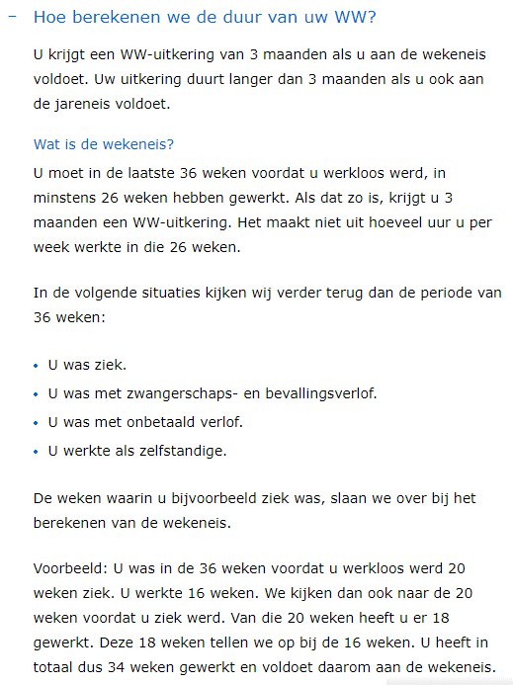
 | Wekeneis: | minimaal 26 weken is 6 maanden in dienst geweest.

 | 3 maanden uitkering

 | Jareneis: | minimaal 4 jaar in dienst

 | nee |  |  | ja

 | dan 3 maanden |  |  | dan tussen 4 en 24 maanden

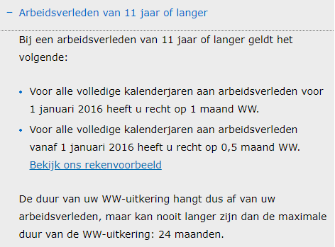
 |  |  | max 10 jaar in dienst
 |  |  | ja

 |  |  | 1 maand per dienstjaar
 |  |  | dus 4 tot 10 maanden uitkering

 |  |  | 11 jaar of langer in dienst
 |  |  | jaren voor 2016: 1 maand |  | >7*12 mnd
 |  |  | jaren na 2016: 0,5 maand |  | tot 84 mnd
 |  |  | max 24 maand

Berekenen ww duur:
https://www.uwv.nl/particulieren/rekenhulpen/hoe-lang-duurt-mijn-ww-uitkering/index.aspx

bovenw.uitkeringen
Informatie: website Participatiefonds
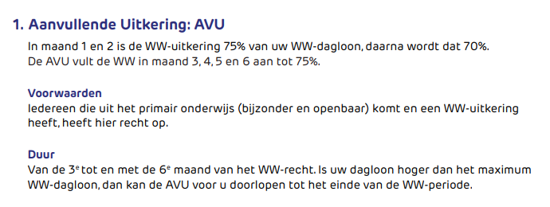
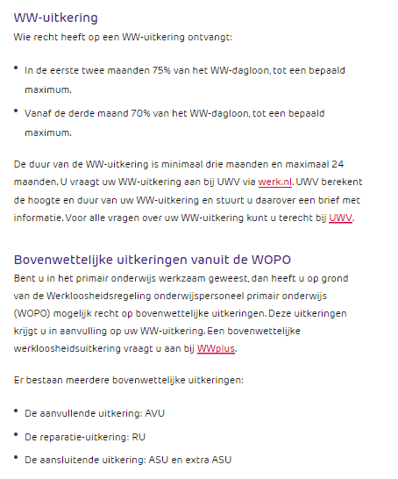

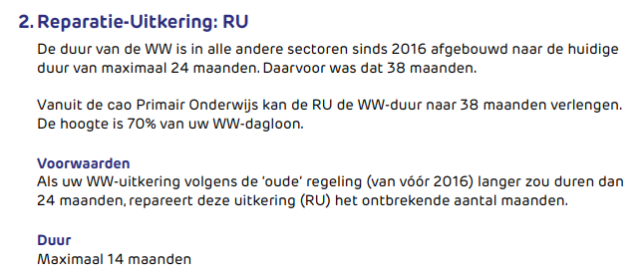

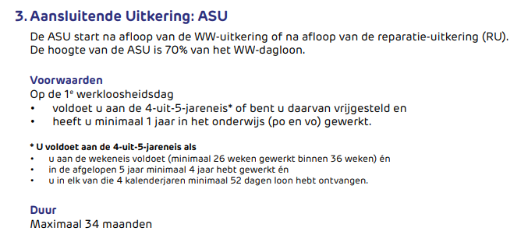

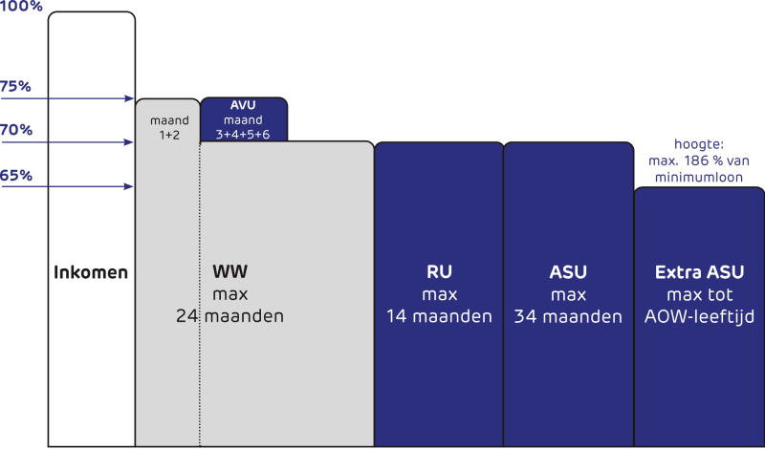

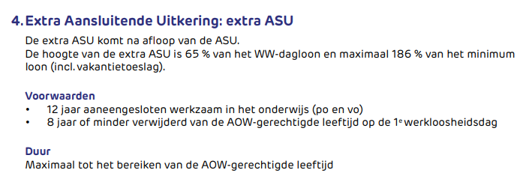

maximale duur:
 | maanden
ww | 24
RU | 14
ASU | 34
Extra ASU | 24
 | 96 | 8.0 | jaar

